Bedienungshinweise
Hinweise für die Nutzung des CCF-Tools
Dies ist eine Vorlagen-Datei. Für eine fehlerfreie Verwendung von Ihnen, müssen Sie die Datei zunächst neu als Arbeitsdatei abspeichern (speichern unter => Excel-Arbeitsmappe (unterhalb Dateiname))!!

Farb- und Schriftlegende im gesamten Erfassungsbogen
Türkis | Hauptüberschrift (ggf. mit zusätlichen Erläuterungen)
Hellblau | Überschriften der jeweiligen Spalten zur Eintragung
Grau | Felder die automatisch berechnet werden oder in welchen ein nicht zu verändernder Eintrag steht.
Gelb | KANN-FELDER: Hier können Informationen und Kommentare eingetragen werden.
WEISS | MUSS-FELDER: Diese Felder müssen für die Berechnung ausgefüllt werden.

Farb- und Schriftlegende Scopes
Gelb | Scope 1
Blau | Scope 2
Grün | Scope 3
Allgemeiner Hinweis zur Dateneingabe:
Die Tabellenblätter sind farblich entsprechend den Scopes gestaltet.
Gelbe Tabellenblätter kennzeichnen die Scope 1-Emissionen. Diese müssen im Falle einer CCF-Berechnung ausgefüllt werden. Prozessemissionen sind materialbedingte direkte Emissionen, die bei bestimmten Prozessen (meist Brennprozessen) zusätzlich zu den Brennstoffemissionen entstehen. Während alle Brennstoffemissionen im Tabellenblatt 1.2a erfasst werden, werden weitere Prozessemissionen im Reiter 1.5 erfasst. In nur seltenen Fällen, z.B. bei internen Herstellungsprozessen von Rohstoffen, wird diese Erfassung relevant. In diesem Fällen muss allerdings eine Eingabe erfolgen, da es sich um Scope 1-Emissionen handelt.
Blaube Tabellenblätter kennzeichnen Scope 2-Emissionsquellen. Auch diese müssen im Falle einer CCF-Berechnung ausgefüllt werden. Unter Wärmebezug wird die Menge an extern bereitgestellter Wärme erfasst.
Die grünen Tabellenblätter kennzeichnen die Scope 3-Emissionsquellen. Die Auswahl an angezeigten Emissionskategorien (unterschiedliche Tabellenblätter) basiert auf den Ergebnissen durchgeführter Workshops. Im Falle einer verpflichtenden Nachhaltigkeitsberichterstattung könnten weitere Katergorien verpflichtend werden. Im Tabellenblatt "Kapitalgüter" ist als Option eine Berechnung über monetäre Emissionsfaktoren aufgeführt. Die Berechnung erfolgt nach Eingabe der im Bilanzjahr gezahlen Beträge je angegebener Kategorie an Kapitalgütern. Diese ist eine Annäherung und erhebt keinen Anspruch auf Vollständigkeit.
In den Tabellenblättern für die einzelnen Emissionsquellen werden über Drop-Down Menüs verschiedene Auswahlmöglichkeiten angeboten.
In jedem Tabellenblatt steht eine Kommentar-Spalte zur Verfügung. Es wird empfohlen, diese z. B. für weitere Informationen oder auch falls Unsicherheiten bestehen, zu nutzen. Annahmen und Grundlagen bei Hochrechnungen sollten hier vermerkt werden (diese Informationen werden für den Bericht benötigt).
Sollte eine Auditierung vorgesehen sein, ist die Spalte "Datenquelle" verpflichtend auszufüllen.
Emissionen aus angemieteten Räumen werden nach der Kontrollmethode (in Anlehung an das GHG Protocol) berechnet.
Es sind nur die Zellen zu verändern die eine Eingabe erfordern. Die weiteren Zellen und die Struktur der Arbeitsblätter sind geschützt. Der Blattschutz kann einfach aufgehoben werden. Menüleiste "Überprüfen" und "Blattschutz aufheben". Änderungen können zu fehlerhaften Beredchnungen führen und müssen sorgfältig überprüft werden.
Emissionsfaktoren sind im Reiter "EF" hinterlegt. Anpassungen sind hier möglich, jedoch mit Sorgfalt und Bedacht vorzunehmen. Wenn Zeilen gelöscht oder hinzugefügt werden, überprüfen Sie bitte die Drop-Down-Menus und passen diese ggf. an. Bitte notieren Sie sich immer verwendete Datenquellen und speichern die aktualisierte Datei als neue Version ab!

 |  | FutureCamp Climate 2022

Projekt-Info
Firmenlogo
Projekt | Corporate Carbon Footprint (CCF)
Unternehmen
Standort
Bilanzjahr
Erstellt von | FutureCamp Climate GmbH

Basis - Daten
Standort | Adresse | Anzahl Mitarbeiter* | Davon Vollzeit | Davon Teilzeit | Gesamtzahl MA als Vollzeit-äquivalent | Fläche (Büro/Standort) in m²
A
B
C
D
E
Bitte Wählen
 |  |  |  |  |  |  | FutureCamp Climate 2022

Ergebnis CCF
Auswertung CCF

EMISSIONEN nach Scopes, Emissionsquellen und Standort [t CO2e]

STANDORT → | A | B | C | D | E | SUMME | Anteil je Scope
EMISSIONSQUELLE ↓
Scope 1
1.1 Brennstoffverbräuche | 0.00 | 0.00 | 0.00 | 0.00 | 0.00 | 0.00 | #DIV/0!
1.1a Brennstoffemissionen aus Geschäftsemissionen | 0.00 | 0.00 | 0.00 | 0.00 | 0.00 | 0.00
1.1b Eigene Energieerzeugung aus Brennstoffen | 0.00 | 0.00 | 0.00 | 0.00 | 0.00 | 0.00
1.1c Eigener Fuhrpark | 0.00 | 0.00 | 0.00 | 0.00 | 0.00 | 0.00
1.1d Eigener Baustellenfuhrpark | 0.00 | 0.00 | 0.00 | 0.00 | 0.00 | 0.00
1.2 Kältemittel | 0.00 | 0.00 | 0.00 | 0.00 | 0.00 | 0.00 | #DIV/0!
1.3 Prozessemissionen | 0.00 | 0.00 | 0.00 | 0.00 | 0.00 | 0.00 | #DIV/0!
Summe Scope 1 |  |  |  |  |  | 0.00 | #DIV/0!
Scope 2
2.1 Strombezüge | 0.00 | 0.00 | 0.00 | 0.00 | 0.00 | 0.00 | #DIV/0! |  |  | Darstellungsbeispiel:
2.1a Strom (market based) | 0.00 | 0.00 | 0.00 | 0.00 | 0.00 | 0.00
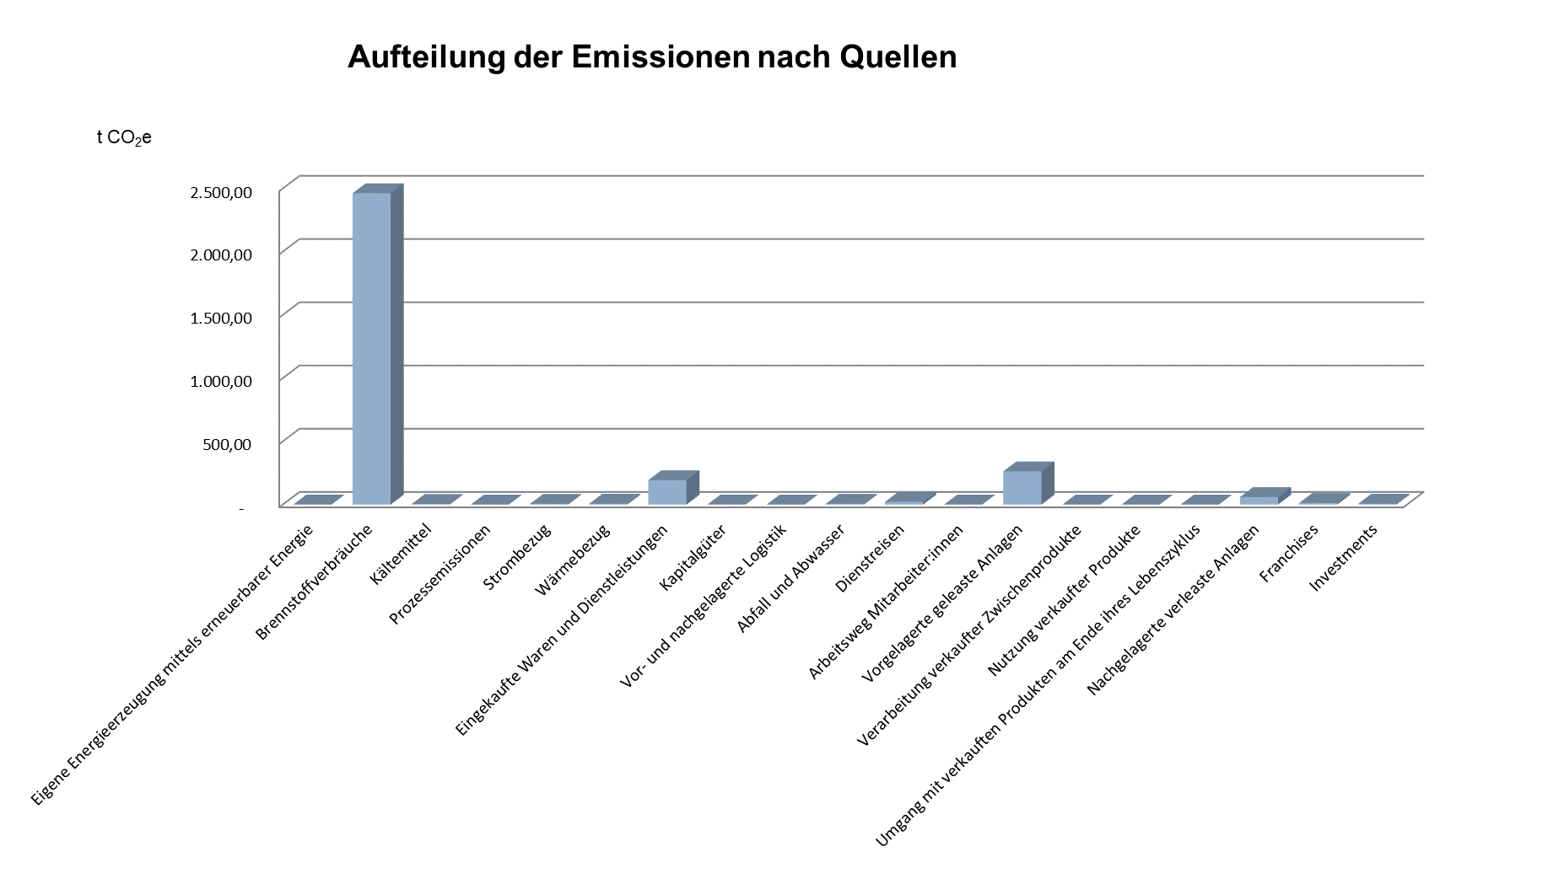
2.1b Fuhrpark (Strom) | 0.00 | 0.00 | 0.00 | 0.00 | 0.00 | 0.00
2.1c Baustellenfuhrpark (Strom) | 0.00 | 0.00 | 0.00 | 0.00 | 0.00 | 0.00
2.2 Wärmebezug | 0.00 | 0.00 | 0.00 | 0.00 | 0.00 | 0.00 | #DIV/0!
Summe Scope 2 |  |  |  |  |  | 0.00 | #DIV/0!
Scope 3 |  |  |  |  |  |  |  | Begründung Ausschluss (für die Berichterstattung)
3.1 Eingekaufte Waren und Dienstleistungen | 0.00 | 0.00 | 0.00 | 0.00 | 0.00 | 0.00 | #DIV/0!
3.1a Eingekaufte Waren und Dienstleistungen | 0.00 | 0.00 | 0.00 | 0.00 | 0.00 | 0.00 | #DIV/0!
3.1b Kantinen | 0.00 | 0.00 | 0.00 | 0.00 | 0.00 | 0.00 | #DIV/0!
3.1c Druck | 0.00 | 0.00 | 0.00 | 0.00 | 0.00 | 0.00 | #DIV/0!
3.1d Nachunternehmer | 0.00 | 0.00 | 0.00 | 0.00 | 0.00 | 0.00 | #DIV/0!
3.2 Kapitalgüter | 0.00 | 0.00 | 0.00 | 0.00 | 0.00 | 0.00 | #DIV/0!
3.3 Energiebedingte Vorkette | 0.00 | 0.00 | 0.00 | 0.00 | 0.00 | 0.00 | #DIV/0!
3.3a Vorkette Strom (market based) | 0.00 | 0.00 | 0.00 | 0.00 | 0.00 | 0.00 | #DIV/0!
3.3b Vorkette Wärmebezug | 0.00 | 0.00 | 0.00 | 0.00 | 0.00 | 0.00 | #DIV/0!
3.3c Vorkette eigene Energieerzeugung mittels erneuerbarer Energie | 0.00 | 0.00 | 0.00 | 0.00 | 0.00 | 0.00 | #DIV/0!
3.3d Vorkette Kältemittel | 0.00 | 0.00 | 0.00 | 0.00 | 0.00 | 0.00 | #DIV/0!
3.3e Vorkette Prozessemissionen | 0.00 | 0.00 | 0.00 | 0.00 | 0.00 | 0.00 | #DIV/0!
3.3f Vorkette Fuhrpark | 0.00 | 0.00 | 0.00 | 0.00 | 0.00 | 0.00 | #DIV/0!
3.3g Vorkette Baustellenfuhrpark | 0.00 | 0.00 | 0.00 | 0.00 | 0.00 | 0.00 | #DIV/0!
3.3h Vorkette Brennstoffverbräuche aus Geschäftsemissionen | 0.00 | 0.00 | 0.00 | 0.00 | 0.00 | 0.00 | #DIV/0!
3.3i Vorkette eigene Energieerzeugung aus Brennstoffen | 0.00 | 0.00 | 0.00 | 0.00 | 0.00 | 0.00 | #DIV/0!
3.4 Vorgelagerte Logistik | 0.00 | 0.00 | 0.00 | 0.00 | 0.00 | 0.00 | #DIV/0!
3.5 Abfall und Abwasser | 0.00 | 0.00 | 0.00 | 0.00 | 0.00 | 0.00 | #DIV/0!
3.5a Abfallentsorgung | 0.00 | 0.00 | 0.00 | 0.00 | 0.00 | 0.00 | #DIV/0!
3.5b Wasserverbrauch/ -bereitstellung | 0.00 | 0.00 | 0.00 | 0.00 | 0.00 | 0.00 | #DIV/0!
3.5c Abwasserentsorgung | 0.00 | 0.00 | 0.00 | 0.00 | 0.00 | 0.00 | #DIV/0!
3.6 Dienstreisen | 0.00 | 0.00 | 0.00 | 0.00 | 0.00 | 0.00 | #DIV/0!
3.6a Flüge | 0.00 | 0.00 | 0.00 | 0.00 | 0.00 | 0.00 | #DIV/0!
3.6b Miet- und Privatwagen | 0.00 | 0.00 | 0.00 | 0.00 | 0.00 | 0.00 | #DIV/0!
3.6c Bahn | 0.00 | 0.00 | 0.00 | 0.00 | 0.00 | 0.00 | #DIV/0!
3.6d ÖPNV | 0.00 | 0.00 | 0.00 | 0.00 | 0.00 | 0.00 | #DIV/0!
3.6e Taxi | 0.00 | 0.00 | 0.00 | 0.00 | 0.00 | 0.00 | #DIV/0!
3.6f Hotelübernachtungen | 0.00 | 0.00 | 0.00 | 0.00 | 0.00 | 0.00 | #DIV/0!
3.7 Arbeitsweg Mitarbeiter:innen | 0.00 | 0.00 | 0.00 | 0.00 | 0.00 | 0.00 | #DIV/0!
3.8 Vorgelagerte geleaste Anlagen | 0.00 | 0.00 | 0.00 | 0.00 | 0.00 | 0.00 | #DIV/0!
3.9 Nachgelagerte Logistik | 0.00 | 0.00 | 0.00 | 0.00 | 0.00 | 0.00 | #DIV/0!
3.10 Verarbeitung verkaufter Zwischenprodukte | 0.00 | 0.00 | 0.00 | 0.00 | 0.00 | 0.00 | #DIV/0!
3.11 Nutzung verkaufter Produkte | 0.00 | 0.00 | 0.00 | 0.00 | 0.00 | 0.00 | #DIV/0!
3.12 Umgang mit verkauften Produkten am Ende ihres Lebenszyklus | 0.00 | 0.00 | 0.00 | 0.00 | 0.00 | 0.00 | #DIV/0!
3.13 Nachgelagerte verleaste Anlagen | 0.00 | 0.00 | 0.00 | 0.00 | 0.00 | 0.00 | #DIV/0!
3.14 Franchises | 0.00 | 0.00 | 0.00 | 0.00 | 0.00 | 0.00 | #DIV/0!
3.15 Investments | 0.00 | 0.00 | 0.00 | 0.00 | 0.00 | 0.00 | #DIV/0!
Summe Scope 3 |  |  |  |  |  | 0.00 | #DIV/0! | Summiert nur grüne Zellen.
SUMME alle Scopes | 0.00 | 0.00 | 0.00 | 0.00 | 0.00 | 0.00

Out of Scope
Brennstoffverbrauch | 0.00 | 0.00 | 0.00 | 0.00 | 0.00 | 0.00 | #DIV/0!
Wärmebezug | 0.00 | 0.00 | 0.00 | 0.00 | 0.00 | 0.00 | #DIV/0!
 |  |  |  |  |  | 0.00 | #DIV/0!

EMISSIONEN nach Emissionsquellen und Standort [t CO2e]
 |  |  |  |  |  |  |  |  | Standort: | A | Standort: | B
STANDORT → | A | B | C | D | E | SUMME | Anteile je E.quelle
Aufteilung der Emissionen nach Quellen
Aufteilung der Emissionen nach Quellen
EMISSIONSQUELLE ↓
Eigene Energieerzeugung mittels erneuerbarer Energie | 0.00 | 0.00 | 0.00 | 0.00 | 0.00 | 0.00 | #DIV/0!
Brennstoffverbräuche | 0.00 | 0.00 | 0.00 | 0.00 | 0.00 | 0.00 | #DIV/0!
Kältemittel | 0.00 | 0.00 | 0.00 | 0.00 | 0.00 | 0.00 | #DIV/0!
Prozessemissionen | 0.00 | 0.00 | 0.00 | 0.00 | 0.00 | 0.00 | #DIV/0!
Strombezug | 0.00 | 0.00 | 0.00 | 0.00 | 0.00 | 0.00 | #DIV/0!
Wärmebezug | 0.00 | 0.00 | 0.00 | 0.00 | 0.00 | 0.00 | #DIV/0!
Eingekaufte Waren und Dienstleistungen | 0.00 | 0.00 | 0.00 | 0.00 | 0.00 | 0.00 | #DIV/0!
Kapitalgüter | 0.00 | 0.00 | 0.00 | 0.00 | 0.00 | 0.00 | #DIV/0!
Vor- und nachgelagerte Logistik | 0.00 | 0.00 | 0.00 | 0.00 | 0.00 | 0.00 | #DIV/0!
Abfall und Abwasser | 0.00 | 0.00 | 0.00 | 0.00 | 0.00 | 0.00 | #DIV/0!
Dienstreisen | 0.00 | 0.00 | 0.00 | 0.00 | 0.00 | 0.00 | #DIV/0!
Arbeitsweg Mitarbeiter:innen | 0.00 | 0.00 | 0.00 | 0.00 | 0.00 | 0.00 | #DIV/0!
Vorgelagerte geleaste Anlagen | 0.00 | 0.00 | 0.00 | 0.00 | 0.00 | 0.00 | #DIV/0!
Verarbeitung verkaufter Zwischenprodukte | 0.00 | 0.00 | 0.00 | 0.00 | 0.00 | 0.00 | #DIV/0!
Nutzung verkaufter Produkte | 0.00 | 0.00 | 0.00 | 0.00 | 0.00 | 0.00 | #DIV/0!
Umgang mit verkauften Produkten am Ende ihres Lebenszyklus | 0.00 | 0.00 | 0.00 | 0.00 | 0.00 | 0.00 | #DIV/0!
Nachgelagerte verleaste Anlagen | 0.00 | 0.00 | 0.00 | 0.00 | 0.00 | 0.00 | #DIV/0!
Franchises | 0.00 | 0.00 | 0.00 | 0.00 | 0.00 | 0.00 | #DIV/0!
Investments | 0.00 | 0.00 | 0.00 | 0.00 | 0.00 | 0.00 | #DIV/0!
SUMME alle Emissionsquellen | 0.00 | 0.00 | 0.00 | 0.00 | 0.00 | 0.00 | #DIV/0!

Duales Reporting* | Scope 2
Strom-Emissionen / Standort | A | B | C | D | E
Gesamt (market based) | 0.00 | 0.00 | 0.00 | 0.00 | 0.00 | 0.00
Gesamt (location-based) | 0.00 | 0.00 | 0.00 | 0.00 | 0.00 | 0.00
 | Scope 3
Gesamt (market based) | 0.00 | 0.00 | 0.00 | 0.00 | 0.00 | 0.00
Gesamt (location-based) | 0.00 | 0.00 | 0.00 | 0.00 | 0.00 | 0.00
 | Scope 2+3
Gesamt (market based) | 0.00 | 0.00 | 0.00 | 0.00 | 0.00 | 0.00
Gesamt (location-based) | 0.00 | 0.00 | 0.00 | 0.00 | 0.00 | 0.00
Einsparung durch die Verwendung von Grünstrom |  |  |  |  |  | 0.00 | t CO2e
*Das duale Reporting wird in diesem Tool nur auf die großen Stromverbräuche, somit auf eigener Strombezug angewendet.

 |  |  |  |  |  |  |  |  | Standort: | C | Standort: | D

Aufteilung der Emissionen nach Quellen
Aufteilung der Emissionen nach Quellen

 |  |  |  |  |  |  |  |  | Standort: | E
Aufteilung der Emissionen nach Quellen

Diagramme
Grafische Auswertungen

Aufteilung der Emissionen nach Standorten
 | SUMME alle Emissionsquellen
A | 0.00
B | 0.00
C | 0.00
D | 0.00
E | 0.00

 | Darstellungsbeispiele:

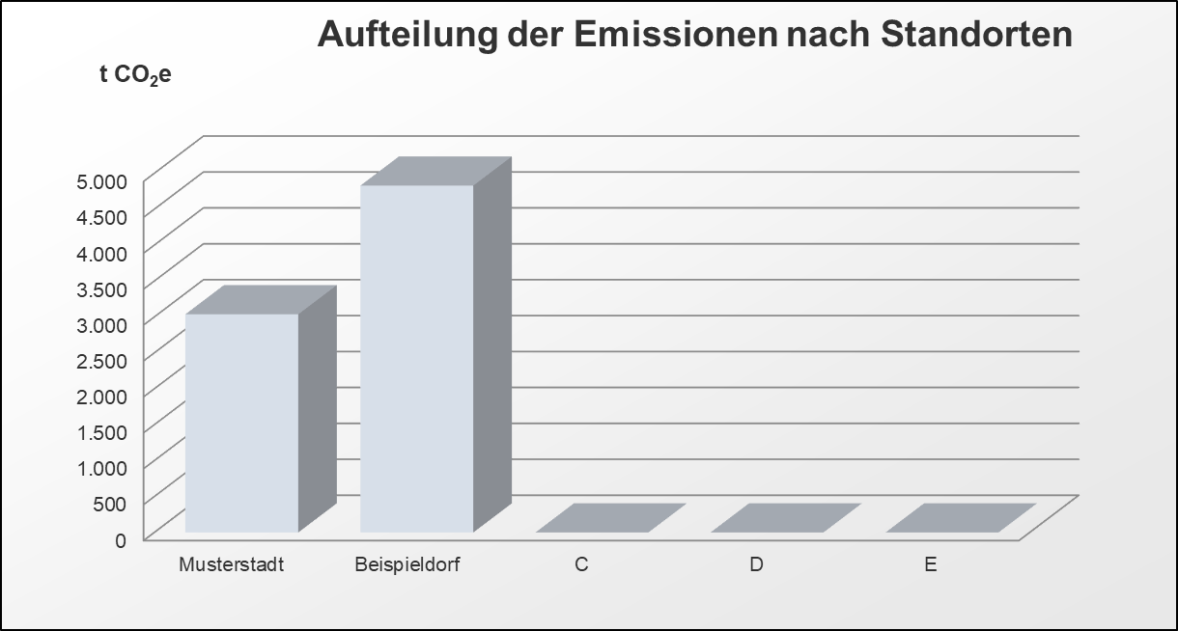

Aufteilung der Scope 1-Emissionen
1.1 Brennstoffverbräuche | 0.00
1.2 Kältemittel | 0.00
1.3 Prozessemissionen | 0.00
Aufteilung der Scope 2-Emissionen
2.1 Strombezüge | 0.00

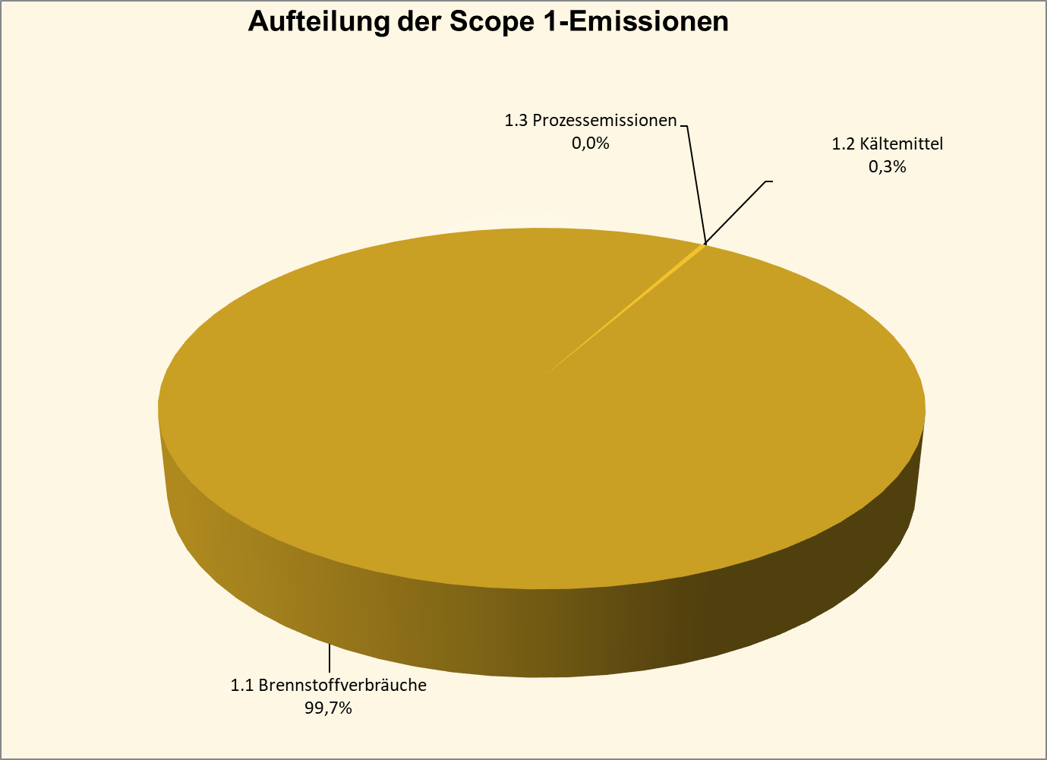

Aufteilung der Scope 3-Emissionen
3.1 Eingekaufte Waren und Dienstleistungen | 0.0%
3.2 Kapitalgüter | 0.0%
3.3 Energiebedingte Vorkette | 0.0%
3.5 Abfall und Abwasser | 0.0%
3.6 Dienstreisen | 0.0%
3.8 Vorgelagerte geleaste Anlagen | 0.0%
3.13 Nachgelagerte verleaste Anlagen | 0.0%

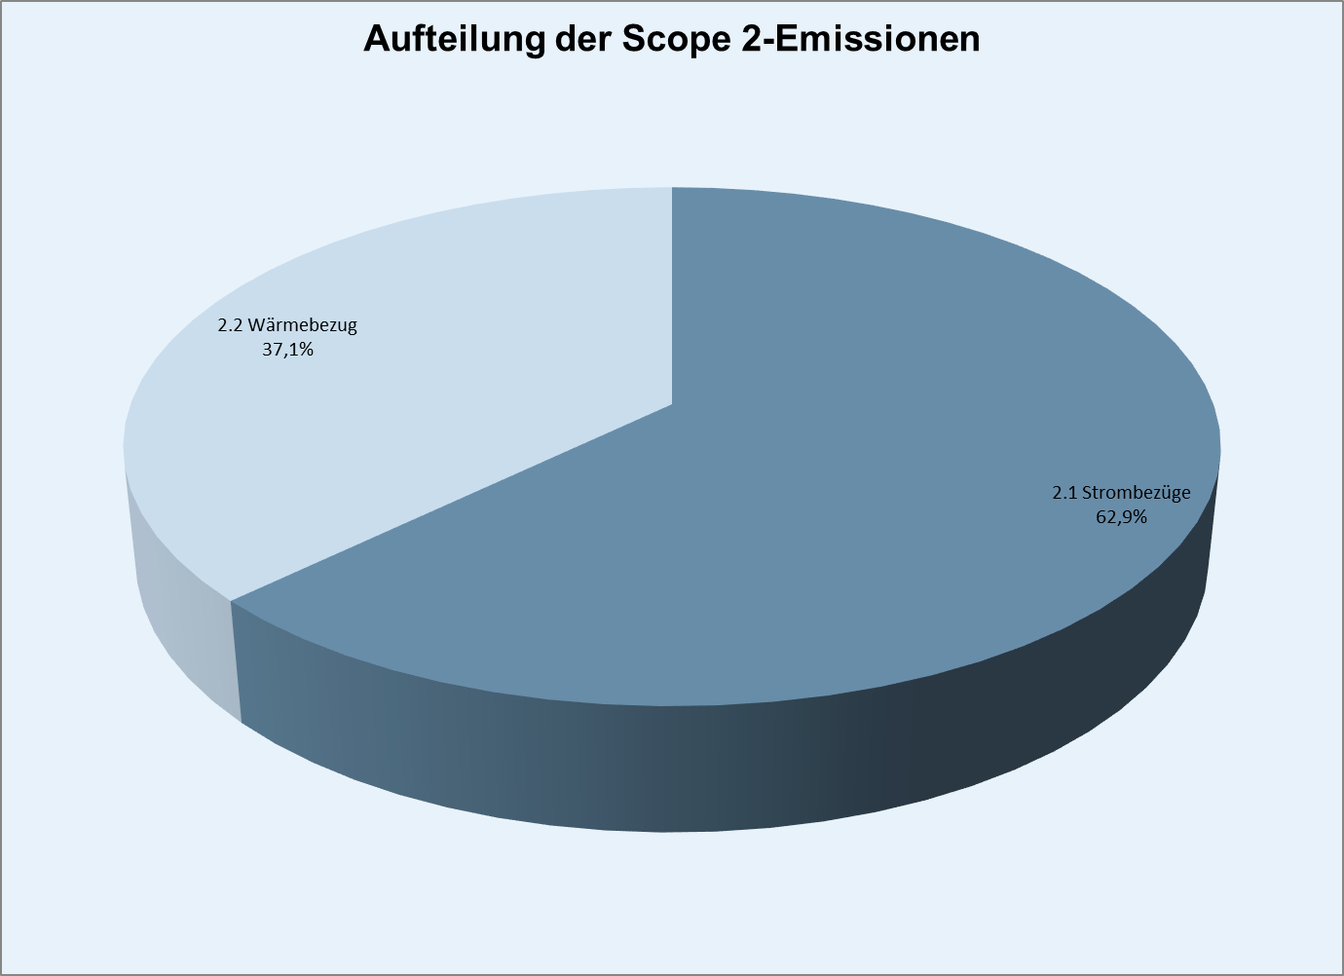

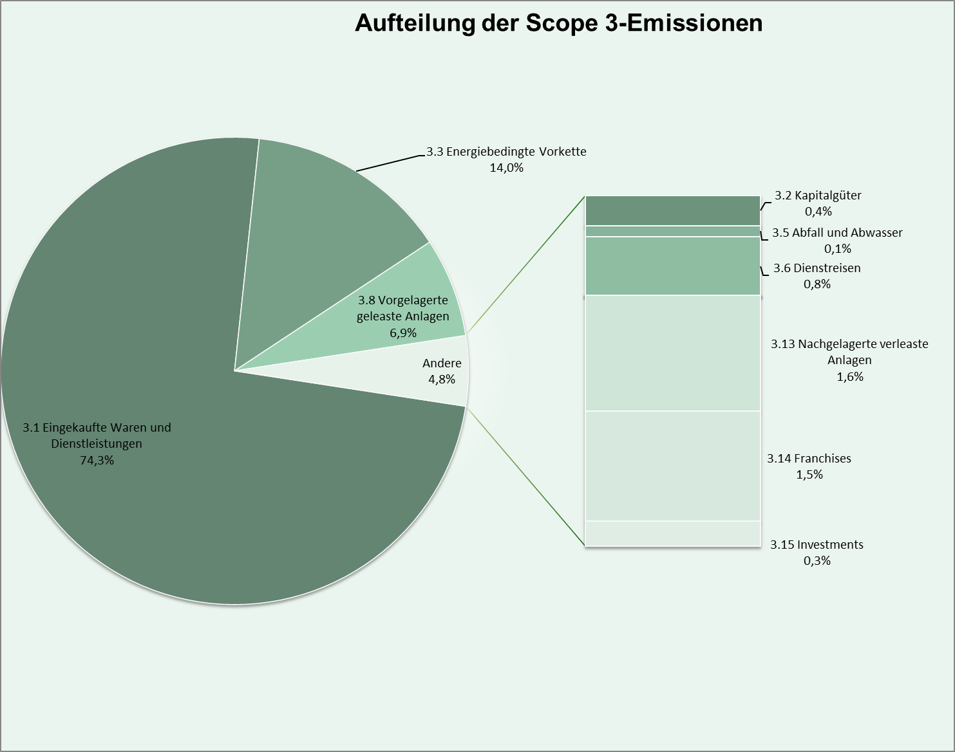

Aufteilung der Brennstoffverbräuche
1.1a Brennstoffemissionen aus Geschäftsemissionen | 0.00
1.1b Eigene Energieerzeugung aus Brennstoffen | 0.00
1.1c Eigener Fuhrpark | 0.00
1.1d Eigener Baustellenfuhrpark | 0.00

Monetäre Bewertung
Aufteilung der monetären Bewertung nach Quellen
1.1 Brennstoffverbräuche | €-
1.2 Kältemittel | €-
1.3 Prozessemissionen | €-
2.1 Strombezüge | €-
2.2 Wärmebezug | €-
3.1 Eingekaufte Waren und Dienstleistungen | €-
3.2 Kapitalgüter | €-
3.3 Energiebedingte Vorkette | €-
3.4 Vorgelagerte Logistik | €-
3.5 Abfall und Abwasser | €-
3.6 Dienstreisen | €-
3.7 Arbeitsweg Mitarbeiter:innen | €-
3.8 Vorgelagerte geleaste Anlagen | €-
3.9 Nachgelagerte Logistik | €-
3.10 Verarbeitung verkaufter Zwischenprodukte | €-
3.11 Nutzung verkaufter Produkte | €-
3.12 Umgang mit verkauften Produkten am Ende ihres Lebenszyklus | €-
3.13 Nachgelagerte verleaste Anlagen | €-
3.14 Franchises | €-
3.15 Investments | €-
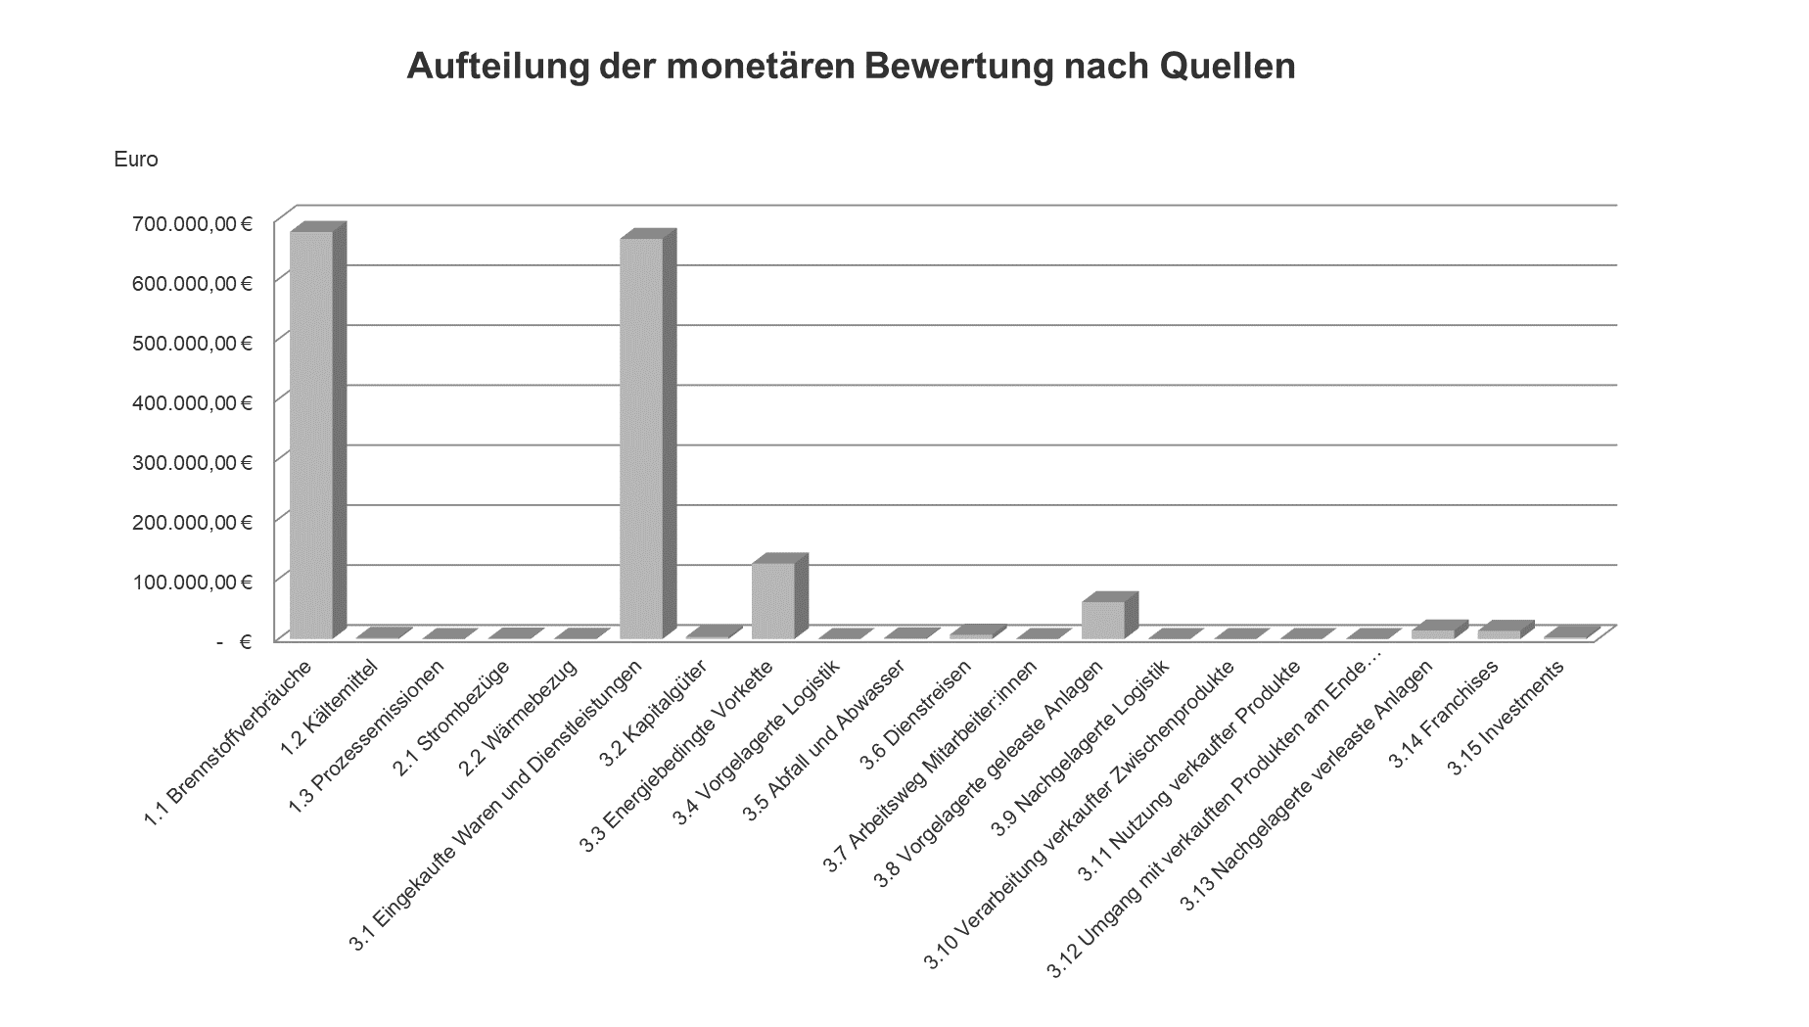
Monetäre Bewertung
 |  |  | Darstellungsbeispiel:
Monetäre Bewertung der Emissionen nach Scopes und Emissionsquellen [t CO2e]

EMISSIONSQUELLE ↓ | SUMME der Emissionen in [t CO2e] | Monetäre Bewertung in Euro

Scope 1
1.1 Brennstoffverbräuche | 0.00 | - €
1.2 Kältemittel | 0.00 | - €
1.3 Prozessemissionen | 0.00 | - €
Summe Scope 1 | 0.00 | - €
Scope 2
2.1 Strombezüge | 0.00 | - €
2.2 Wärmebezug | 0.00 | - €
Summe Scope 2 | 0.00 | - €
Scope 3
3.1 Eingekaufte Waren und Dienstleistungen | 0.00 | - €
3.2 Kapitalgüter | 0.00 | - €
3.3 Energiebedingte Vorkette | 0.00 | - €
3.4 Vorgelagerte Logistik | 0.00 | - €
3.5 Abfall und Abwasser | 0.00 | - €
3.6 Dienstreisen | 0.00 | - €
3.7 Arbeitsweg Mitarbeiter:innen | 0.00 | - €
3.8 Vorgelagerte geleaste Anlagen | 0.00 | - €
3.9 Nachgelagerte Logistik | 0.00 | - €
3.10 Verarbeitung verkaufter Zwischenprodukte | 0.00 | - €
3.11 Nutzung verkaufter Produkte | 0.00 | - €
3.12 Umgang mit verkauften Produkten am Ende ihres Lebenszyklus | 0.00 | - €
3.13 Nachgelagerte verleaste Anlagen | 0.00 | - €
3.14 Franchises | 0.00 | - €
3.15 Investments | 0.00 | - €
Summe Scope 3 | 0.00 | - €
SUMME alle Scopes | 0.00 | - €

Out of Scope
Brennstoffverbrauch | 0.00 | - €
Wärmebezug | 0.00 | - €
 | 0.00 | - €

Nach dem Beitrag des Umweltbundsamts "Gesellschaftliche Kosten der Umweltbelastung", werden die Klimakosten 2021 mit 201€ je Tonne Kolendioxid bewertet. Die Anwendung auf die CO2-Äquivalente kann laut dem Beitrag analgo zur Emissionsberechnung erfolgen, deshalb erfolgt die monetäre Bewertung anhand des Preises von 201€.

Preisannahme: | 201 | €
Quelle: https://www.umweltbundesamt.de/daten/umwelt-wirtschaft/gesellschaftliche-kosten-von-umweltbelastungen#klimakosten-von-treibhausgas-emissionen

